Hoja 1
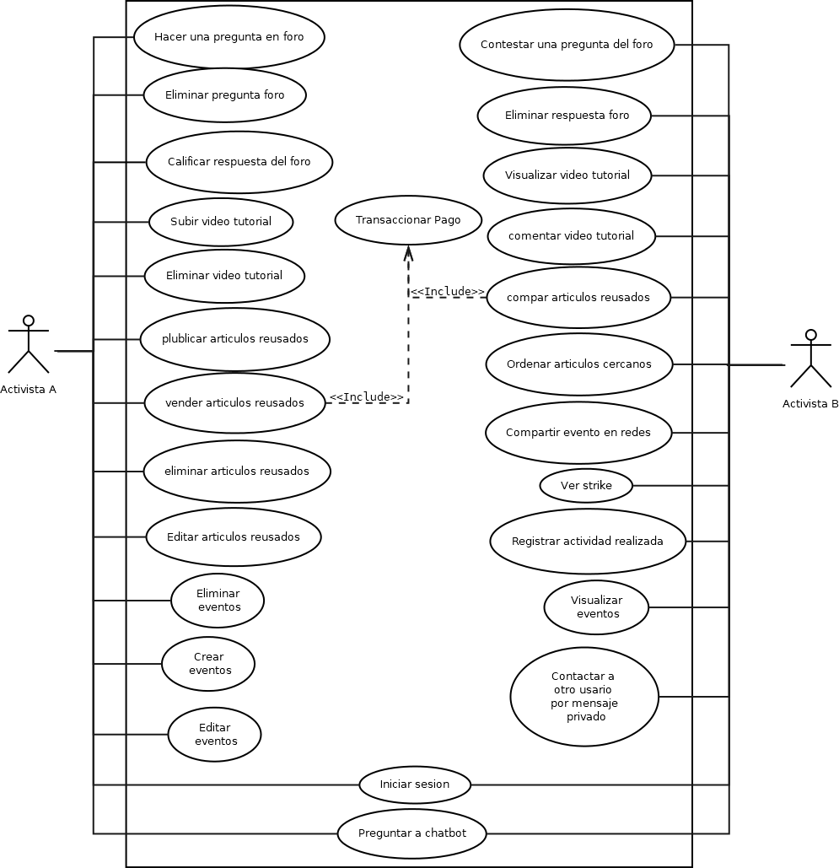
Planeacion de segunda Iteración
Inicio de Iteración | 19/05/2025
Fin de Iteración | 04/06/2025

Column 1 | Descripción | Responbable | Estado | Horas Planeadas | Fecha Planeada | Valor Planeado | Valor Acumulado | Horas Reales | Fecha Real | Valor Acumulado Real
SR2 | Documentación del Use Case 9 | Angel | Completo | 0.5 | 19/05/2025 | 0.4748338082 | 0.4748338082 | 0.5 | 19/05/2025 | 0.47483380817
 | Revisión de la documentación Use Case 9 | Angel | Completo | 0.5 | 19/05/2025 | 0.4748338082 | 0.9496676163 | 0.5 | 19/05/2025 | 0.94966761633
 | Documentación del Use Case 10 | Sebastian | Completo | 0.5 | 19/05/2025 | 0.4748338082 | 1.424501425 | 0.5 | 19/05/2025 | 1.4245014245
 | Revisión de la documentación Use Case 10 | Sebastian | Completo | 0.5 | 19/05/2025 | 0.4748338082 | 1.899335233 | 0.5 | 19/05/2025 | 1.8993352327
 | Documentación del Use Case 11 | Mayela | Completo | 0.5 | 19/05/2025 | 0.4748338082 | 2.374169041 | 0.5 | 19/05/2025 | 2.3741690408
 | Revisión de la documentación Use Case 11 | Mayela | Completo | 0.5 | 19/05/2025 | 0.4748338082 | 2.849002849 | 0.5 | 19/05/2025 | 2.849002849
 | Documentación del Use Case 12 | Antonio | Completo | 0.5 | 19/05/2025 | 0.4748338082 | 3.323836657 | 0.5 | 19/05/2025 | 3.3238366572
 | Revisión de la documentación Use Case 12 | Antonio | Completo | 0.5 | 19/05/2025 | 0.4748338082 | 3.798670465 | 0.5 | 19/05/2025 | 3.7986704653
 | Elaborar matriz de trazabilidad | Angel_Responsable | Completo | 3 | 20/05/2025 | 2.849002849 | 6.647673314 | 1.5 | 20/05/2025 | 6.6476733143
 | Revisión de la matriz de trazabilidad | Sebastian_Responsable | Completo | 0.5 | 20/05/2025 | 0.4748338082 | 7.122507123 | 0.5 | 20/05/2025 | 7.1225071225
 | Elaborar especificaciones de requisitos (funcionales y no funcionales) | Angel_Responsable | Completo | 2 | 20/05/2025 | 1.899335233 | 9.021842355 | 2 | 20/05/2025 | 9.0218423552
 | Revisar la especificación de requisitos (SRS) | Sebastian | Completo | 0.5 | 20/05/2025 | 0.4748338082 | 9.496676163 | 0.5 | 20/05/2025 | 9.4966761633
 | Revisión SRS | Antonio | Completo | 0.5 | 20/05/2025 | 0.4748338082 | 9.971509972 | 0.5 | 20/05/2025 | 9.9715099715
 | Actualizar el plan IVV | Sebastian | Completo | 1 | 20/05/2025 | 0.9496676163 | 10.92117759 | 1 | 20/05/2025 | 10.921177588
SR3 | Actualizar plan de integración | Antonio | Completo | 0.5 | 20/05/2025 | 0.4748338082 | 11.3960114 | 0.5 | 20/05/2025 | 11.396011396
 | Identificación de Trade-Offs | Antonio | Completo | 1 | 20/05/2025 | 0.9496676163 | 12.34567901 | 1 | 20/05/2025 | 12.345679012
 | Revisión de Trade-Offs | Antonio | Completo | 1 | 20/05/2025 | 0.9496676163 | 13.29534663 | 1 | 20/05/2025 | 13.295346629
 | Diseño de diagrama de componentes | Antonio | Completo | 1 | 21/05/2025 | 0.9496676163 | 14.24501425 | 2 | 21/05/2025 | 14.245014245
 | Revisión del diseño del diagrama de componentes | Antonio | Completo | 0.5 | 21/05/2025 | 0.4748338082 | 14.71984805 | 1 | 21/05/2025 | 14.719848053
 | Diseño del diagrama de secuencia del UC 9 | Angel | Completo | 0.5 | 21/05/2025 | 0.4748338082 | 15.19468186 | 1 | 21/05/2025 | 15.194681861
 | Revisión de diseño del diagrama de secuencia del UC 9 | Angel | Completo | 0.2 | 21/05/2025 | 0.1899335233 | 15.38461538 | 0.5 | 21/05/2025 | 15.384615385
 | Diseño del diagrama de secuencia del UC 10 | Sebastian | Completo | 0.5 | 21/05/2025 | 0.4748338082 | 15.85944919 | 1 | 21/05/2025 | 15.859449193
 | Revisión de diseño del diagrama de secuencia del UC 10 | Sebastian | Completo | 0.2 | 21/05/2025 | 0.1899335233 | 16.04938272 | 0.5 | 21/05/2025 | 16.049382716
 | Diseño del diagrama de secuencia del UC 11 | Mayela | Completo | 0.5 | 22/05/2025 | 0.4748338082 | 16.52421652 | 0.5 | 22/05/2025 | 16.524216524
 | Revisión de diseño del diagrama de secuencia del UC 11 | Mayela | Completo | 0.2 | 22/05/2025 | 0.1899335233 | 16.71415005 | 0.5 | 22/05/2025 | 16.714150047
 | Diseño del diagrama de secuencia del UC 12 | Antonio | Completo | 0.5 | 22/05/2025 | 0.4748338082 | 17.18898386 | 1 | 22/05/2025 | 17.188983856
 | Revisión de diseño del diagrama de secuencia del UC 12 | Antonio | Completo | 0.2 | 22/05/2025 | 0.1899335233 | 17.37891738 | 0.5 | 22/05/2025 | 17.378917379
 | Diseño de la interfaz del UC 9 | Angel | Completo | 1 | 22/05/2025 | 0.9496676163 | 18.328585 | 1.5 | 22/05/2025 | 18.328584995
 | Revisión del diseño de la interfaz del UC 9 | Antonio | Completo | 0.4 | 22/05/2025 | 0.3798670465 | 18.70845204 | 0.5 | 22/05/2025 | 18.708452042
 | Diseño de la interfaz del UC 10 | Sebastian | Completo | 1 | 22/05/2025 | 0.9496676163 | 19.65811966 | 1.5 | 22/05/2025 | 19.658119658
 | Revisión del diseño de la interfaz del UC 10 | Sebastian | Completo | 0.4 | 22/05/2025 | 0.3798670465 | 20.0379867 | 0.5 | 22/05/2025 | 20.037986705
 | Diseño de la interfaz del UC 11 | Mayela | Completo | 1 | 22/05/2025 | 0.9496676163 | 20.98765432 | 1 | 22/05/2025 | 20.987654321
 | Revisión del diseño de la interfaz del UC 11 | Mayela | Completo | 0.4 | 23/05/2025 | 0.3798670465 | 21.36752137 | 0.5 | 23/05/2025 | 21.367521368 |  |  |  | Riesgo | Descripción | Probabilidad | Impacto | Plan de contención | Estado del riesgo
 | Diseño de la interfaz del UC 12 | Antonio | Completo | 1 | 23/05/2025 | 0.9496676163 | 22.31718898 | 1.5 | 23/05/2025 | 22.317188984 |  |  |  | R-1 Conflictos interno | Desacuerdos graves entre integrantes | Alta | Alto | Se somete a votación el desacuerdo pero en caso de que haya faltas de respeto se aplican las sanciones descritas en el IguanoSquad_Codigo_De_Comportamiento_v2.0 | No hubo
 | Revisión del diseño de la interfaz del UC 12 | Antonio | Completo | 1 | 23/05/2025 | 0.9496676163 | 23.2668566 | 1 | 23/05/2025 | 23.2668566 |  |  |  | R-2 Retrasos en la finalización de tareas | Retrasos debido a dificultades tecnicas o falta de conocimientos | Alta | Alto | Se subastará la actividad para que el integrante intercambie la tarea en específico con un compañero, en caso de que nadie este capacitado se solicitará apoyo a la maestra por orientación.
SR4 | Construcción de la tabla de base de datos UC 9 | Angel | Completo | 1.5 | 23/05/2025 | 1.424501425 | 24.69135802 | 1.5 | 23/05/2025 | 24.691358025 |  |  |  | R-3 Asuntos personales | Enfermedades, problemas familiares o compromisos personales que pueden afectar la disponibilidad para trabajar en el proyecto | Media | Alto | En caso de que un integrante no este disponible para trabajar, deberá de compensar las horas, en caso que sea muy cotidiano el equipo evaluará la situación y si aplica se sancionará como lo descroba el IguanoSquad_Codigo_De_Comportamiento_V2.0
 | Construcción de la tabla de base de datos UC 10 | Sebastian | Completo | 0.2 | 23/05/2025 | 0.1899335233 | 24.88129155 | 0.5 | 23/05/2025 | 24.881291548 |  |  |  | R-4 No verificar el funcionamiento de nuestra aplicación | No testear las funciones de nuestra aplicación | Alta | Alto | Enfatizar al líder de calidad que realicé todos los escenarios posibles en la app que involucren la creación/edición/visualización/eliminación de objetos en la base de datos.
 | Construcción de la tabla de base de datos UC 11 | Mayela | Completo | 1 | 23/05/2025 | 0.9496676163 | 25.83095916 | 1 | 23/05/2025 | 25.830959164 |  |  |  | R-5 Paro en el campus | No poder asisitir al campus por lo cual no podremos trabajar prensencialmente | Media | bajo | El equipo trabajará virtualmente
 | Construcción de la tabla de base de datos UC 12 | Antonio | Completo | 1.5 | 23/05/2025 | 1.424501425 | 27.25546059 | 1.5 | 23/05/2025 | 27.255460589 |  |  |  | R-6 No realizar validaciónes con usuarios reales | No testear la aplicación con usuarios para obtener retroalimentación sobre si se cumplieron los requisitos | Baja | Alto | Terminar las funciones comprometidas con al menos 1 dia de anticipación
 | Construcción de la interfaz de usuario UC 9 | Angel | Completo | 3 | 26/05/2025 | 2.849002849 | 30.10446344 | 3 | 26/05/2025 | 30.104463438
 | Revisión de la construcción de la interfaz del UC 9 | Mayela | Completo | 0.5 | 26/05/2025 | 0.4748338082 | 30.57929725 | 0.5 | 26/05/2025 | 30.579297246 |  |  |  | Descripcion | Integrante
 | Realizar pruebas unitarias para la interfaz del UC 9 | Angel | Completo | 2 | 26/05/2025 | 1.899335233 | 32.47863248 | 1.5 | 26/05/2025 | 32.478632479 |  |  |  | listar eventos | Angel |  |  | Hitos | Fecha
 | Construcción de la interfaz de usuario UC 10 | Sebastian | Completo | 5 | 27/05/2025 | 4.748338082 | 37.22697056 | 4 | 27/05/2025 | 37.22697056 |  |  |  | crear eventos | Sebastian |  |  | Inicio de iteración | 19/05/2025
 | Revisión de la construcción de la interfaz del UC 10 | Sebastian | Completo | 0.5 | 27/05/2025 | 0.4748338082 | 37.70180437 | 0.5 | 27/05/2025 | 37.701804368 |  |  |  | crear articulos | Mayela |  |  | Negociación segunda iteración | 21/05/2025
 | Realizar pruebas unitarias para la interfaz del UC 10 | Sebastian | Completo | 2 | 27/05/2025 | 1.899335233 | 39.6011396 | 1.5 | 27/05/2025 | 39.601139601 |  |  |  | listar articulos | Antonio |  |  | Entrega de la iteración | 04/06/2025
 | Construcción de la interfaz de usuario UC 11 | Mayela | Completo | 4.5 | 27/05/2025 | 4.273504274 | 43.87464387 | 4 | 27/05/2025 | 43.874643875 |  |  |  | Editar eventos | Angel
 | Revisión de la construcción de la interfaz del UC 11 | Mayela | Completo | 0.5 | 27/05/2025 | 0.4748338082 | 44.34947768 | 0.5 | 27/05/2025 | 44.349477683 |  |  |  | Editar articulos | Mayela
 | Realizar pruebas unitarias para la interfaz del UC 11 | Mayela | Completo | 2 | 27/05/2025 | 1.899335233 | 46.24881292 | 1.5 | 27/05/2025 | 46.248812915 |  |  |  | hacer pregunta | Sebastian
 | Construcción de la interfaz de usuario UC 12 | Antonio | Completo | 3 | 28/05/2025 | 2.849002849 | 49.09781576 | 3 | 28/05/2025 | 49.097815764 |  |  |  | responder pregunta | Antonio
 | Revisión de la construcción de la interfaz del UC 12 | Antonio | Completo | 1 | 28/05/2025 | 0.9496676163 | 50.04748338 | 1 | 28/05/2025 | 50.047483381 |  |  |  | Ver detalles de actividades | Angel
 | Realizar pruebas unitarias para la interfaz del UC 12 | Antonio | Completo | 2 | 28/05/2025 | 1.899335233 | 51.94681861 | 2 | 28/05/2025 | 51.946818613 |  |  |  | Registrar asistencia | Sebastian
 | Construcción de la API UC 9 | Angel | Completo | 2 | 28/05/2025 | 1.899335233 | 53.84615385 | 2 | 28/05/2025 | 53.846153846 |  |  |  | Eliminar Actividad | Mayela
 | Revisión de la construcción de la API UC 9 | Angel | Completo | 1 | 28/05/2025 | 0.9496676163 | 54.79582146 | 1.5 | 28/05/2025 | 54.795821462 |  |  |  | Eliminar producto | Antonio
 | Realizar pruebas unitarias para la api del UC 9 | Angel | Completo | 2 | 28/05/2025 | 1.899335233 | 56.6951567 | 3 | 28/05/2025 | 56.695156695
 | Construcción de la API UC 10 | Sebastian | Completo | 2 | 29/05/2025 | 1.899335233 | 58.59449193 | 2 | 29/05/2025 | 58.594491928
 | Revisión de la construcción de la API UC 10 | Sebastian | Completo | 2 | 29/05/2025 | 1.899335233 | 60.49382716 | 2 | 29/05/2025 | 60.49382716
 | Realizar pruebas unitarias para la api del UC 10 | Sebastian | Completo | 2 | 29/05/2025 | 1.899335233 | 62.39316239 | 2 | 29/05/2025 | 62.393162393
 | Construcción de la API UC 11 | Mayela | Completo | 4 | 29/05/2025 | 3.798670465 | 66.19183286 | 4 | 29/05/2025 | 66.191832858
 | Revisión de la construcción de la API UC 11 | Mayela | Completo | 1.5 | 29/05/2025 | 1.424501425 | 67.61633428 | 1.5 | 29/05/2025 | 67.616334283
 | Realizar pruebas unitarias para la api del UC 11 | Mayela | Completo | 2 | 29/05/2025 | 1.899335233 | 69.51566952 | 2 | 29/05/2025 | 69.515669516
 | Construcción de la API UC 12 | Antonio | Completo | 4 | 30/05/2025 | 3.798670465 | 73.31433998 | 2 | 30/05/2025 | 73.314339981
 | Revisión de la construcción de la API UC 12 | Antonio | Completo | 2 | 30/05/2025 | 1.899335233 | 75.21367521 | 2 | 30/05/2025 | 75.213675214
 | Realizar pruebas unitarias para la api del UC 12 | Antonio | Completo | 2.5 | 30/05/2025 | 2.374169041 | 77.58784425 | 2.5 | 30/05/2025 | 77.587844255
SR5 | Realizar pruebas de integración | Mayela_Responsable | Completo | 3 | 30/05/2025 | 2.849002849 | 80.4368471 | 4 | 30/05/2025 | 80.436847104
 | Verificar el plan IVV | Sebastian | Completo | 2.6 | 30/05/2025 | 2.469135802 | 82.90598291 | 2.6 | 30/05/2025 | 82.905982906
 | Verificar el sistema con los requerimientos | Mayela_Responsable | Completo | 1.5 | 30/05/2025 | 1.424501425 | 84.33048433 | 2 | 30/05/2025 | 84.33048433
 | Corregir defectos encontrados y volver a hacer pruebas si se encuentran defectos | Angel_Responsable | Completo | 6 | 30/05/2025 | 5.698005698 | 90.02849003 | 6 | 30/05/2025 | 90.028490028
 | Realizar validaciones con ambientalista 1 | Angel | Completo | 1 | 02/06/2025 | 0.9496676163 | 90.97815764 | 1 | 02/06/2025 | 90.978157645
 | Realizar validaciones con ambientalista 2 | Sebastian | Completo | 1 | 02/06/2025 | 0.9496676163 | 91.92782526 | 1 | 02/06/2025 | 91.927825261
 | Realizar validaciones con ambientalista 3 | Mayela | Completo | 1 | 02/06/2025 | 0.9496676163 | 92.87749288 | 1 | 02/06/2025 | 92.877492877
 | Realizar validaciones con ambientalista 4 | Antonio | Completo | 1 | 02/06/2025 | 0.9496676163 | 93.82716049 | 1 | 02/06/2025 | 93.827160494
SR6 | Revisar la configuración del sistema a entregar | Sebastian_Responsable | Completo | 3 | 03/06/2025 | 2.849002849 | 96.67616334 | 3 | 03/06/2025 | 96.676163343
 | Documentar la guía de operación | Sebastian_Responsable | Completo | 2 | 03/06/2025 | 1.899335233 | 98.57549858 | 2.5 | 03/06/2025 | 98.575498575
 | Verificar la guía de operación | Mayela_Responsable | Completo | 1 | 03/06/2025 | 0.9496676163 | 99.52516619 | 1 | 03/06/2025 | 99.525166192
 | Realizar entrega | Antonio_Responsable | En Processo | 0.5 | 04/06/2025 | 0.4748338082 | 100 | 0.5 |  | 100

TOTAL |  |  |  | 105.3 |  | 100

Miembros del equipo | Horas reales distribuidas | Lunes | Martes | Miercoles | Jueves | Viernes |  | Fecha | Horas Antonio | Horas Seb | Horas Mayela | Horas Angel | Horas acumuladas disponibles de TODOS los integrantes del equipo
Mayela Sarria Salzar | 9 | 12:00 - 2:00 | 7:00-8:00 | 12:00 - 2:00, 18:00 - 20:00 | 7:00-8:00 | 10:00-1:00 |  |  | 4 | 2 | 1 | 5 | 12
Antonio González del Rio | 10 | 18:00-19:00 | 18:00-19:00 | 18:00-19:00 | 18:00-19:00 | 18:00-19:00 |  |  | 2 | 2 | 4 | 3 | 23
Sebastian Ortiz Lopez | 10 | 4:00 - 8:00 | 4:00 - 8:00 | 4:00 - 8:00 | 4:00 - 8:00 | 4:00 - 8:00 |  |  | 0 | 0 | 0 | 0 | 23
Angel David Carlos Silva | 12 | 12:00 - 14:00, 18:00 - 20:00 | 12:00 - 16:00, 20:00 - 22:00 | 12:00 - 14:00, 18:00 - 20:00 | 12:00 - 16:00 | 13:00 - 17:00 |  |  | 2 | 5 | 2 | 4 | 36
 |  |  |  |  |  |  |  |  | 2 | 3 | 3 | 2 | 46
 |  |  |  |  |  |  |  |  | 2 | 3 | 2 | 2 | 55
 | Miembros del equipo | Horas planeadas | Horas reales |  |  |  |  |  | 2 | 3 | 2 | 3 | 65
 | Mayela Sarria Salzar | 25.6 | 26.5 |  |  |  |  |  | 5 | 3 | 2 | 2 | 77
 | Antonio González del Rio | 26.1 | 27 |  |  |  |  |  | 5 | 5 | 2 | 3 | 92
 | Sebastian Ortiz Lopez | 27.4 | 28.1 |  |  |  |  |  | 2 | 3 | 2 | 3 | 102
 | Angel David Carlos Silva | 26.2 | 27 |  |  |  |  |  | 4 | 3 | 2 | 2 | 113
 |  | 105.3 | 108.6 |  |  |  |  |  | 2 | 3 | 2 | 1 | 121
 |  |  |  |  |  |  |  | total de horas | 32 | 35 | 24 | 30 | 121

 |  |  | CPI | 0.9696132597

